instrucciones
Proyecto final
 |  |  | E-SPORT

Integrantes
 | 6 | personas por equipo
 | 7 | personas por equipo

Instrucciones
 | 1 | Elaborar wireframes o mockups de las historias de usuario
 |  | a. | Está bien si un wireframe o mockup aplica para una o más historias
 |  | b. | Deben mostrarse de manera secuencial a las historias de usuario
 |  | c. | Indicar qué historias aplican para un wireframe o mockup
 | 2 | Elaborar el modelo de datos
 | 3 | Distribuir las historias de usuario equitativamente entre los integrantes
 |  | Para un equipo de 6, 13 puntos de esfuerzo por integrante
 |  | Para un equipo de 7, 11 puntos de esfuerzo por integrante
 |  | No confundir suma de esfuerzo asignado con cantidad de historias asignadas
 |  | No aplica para las que dicen Todos.
 |  | Un responsable debe hacer todas las historias de un módulo
 |  | La nota individual están en función del puntaje por cada historia asignada
 | 4 | Este trabajo también sirve como base para el reporte técnico. Las historias están marcadas en celeste
 |  | Se debe investigar tecnologías diferentes para compararlas: SQL vs NO SQL, MVC vs SPA.
 | 5 | Presentar a los profesores para validar
 |  | a. | los wireframes o mockups
 |  | b. | modelo de datos
 |  | c. | la distribución equitativa de las historias
 | 6 | Completar el trabajo
 | 7 | Enviar mockups, modelo de datos, asignación de responsable, y el código fuente por BlackBoard y a tiempo
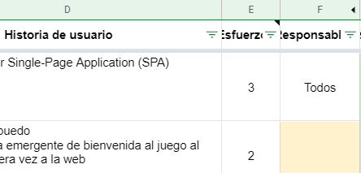
Evaluación
 | La nota individual depende de la asignación del esfuerzo y la calificación (puntaje) de esa historia.
 | En la hoja historias se debe asignar los responsables (columna F). Las celdas de color amarilllo deben ser completadas

 | En la fila 7 a la 10 de la hoja evaluación se muestra el resumen de lo asignado por cada responsable.
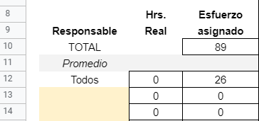
 | La calificación se hace en cada historia. Ver columna J (calificación) en hoja historias
 | La calificación va del 0 al 4 donde 0 es muy baja calificación y 4 es muy alta
 | Esto se pondera con el esfuerzo asignado. Para ello, se usará la hoja evaluación

 | En caso no se asignen todas las historias, se distribuirá aleatoria y equitativamente las historias faltantes.
 | En caso no se distribuya equitativamente, se descontará puntos proporcionales a lo que se debió haber asignado

Plataforma para la administración de torneos. Solo se considera un tipo de torneo: todos contra todos.
Caso

